2026_BRM411_400km
 | 2026 |  |  |  |  |  | ver2.0.3
 | BRM411近畿400km守口_大阪から琵琶湖400km |  |  |  |  |  | 2026-03-23 | 21:02:00
 | ポイント | 標識 | ポイントまで の道路 | ポイント までの 区間距離 | 累計 距離 | 区間後 進路 | 備考 | チェック 間距離
1 | スタート たきい公園 |  |  | 0.00 | 0.00 | 直進 | 17:00 スタート基準 有人受け付け | 0.00
2 | T字路 |  | 市道 | 0.03 | 0.03 | 左折
3 | 十字路 |  | 市道 | 0.04 | 0.07 | 右折 | 一通道路逆走(自転車を除く)、キープレフト
4 | 太子橋 S |  | 市道 | 0.33 | 0.4 | 直進
5 | 右カーブ |  | 市道 | 0.4 | 0.8 | 道なり右
6 | Y字路ゲート |  | 市道 | 0.1 | 0.9 | ↖左 | 側道のゲートをくぐり淀川左岸堤防へ坂を上る
7 | 左Uターン |  | 市道 | 0.1 | 1.0 | ↶ | 左Uターンして豊里大橋歩道へ
8 | T字路 |  | 市道 | 0.1 | 1.1 | 右折 | 豊里大橋東側歩道へ右折
9 | ト字路 |  | 豊里大橋歩道 | 0.6 | 1.7 | 右折 | 淀川右岸堤防へ
10 | 右Uターン |  | 市道 | 0.1 | 1.8 | ↷ | 右Uターンして河川敷へ下る
11 | 左Uターン |  | 市道 | 0.1 | 1.9 | ↶ | 左Uターンしてゲートをくぐり淀川河川敷道路へ
12 |  |  | 旭西淀川 自転車道 | 0.0 | 1.9 |  | 淀川河川敷を通るルートです。 (信号、車の通行は無いですが多数の自転車ゲートが有ります、自転車ゲートはフレームやディレーラーを傷付けることが有ります、歩行者優先で注意して通行ください、基本は押し歩きでゆっくりと。)
13 | Y字路 |  | 旭西淀川 自転車道 | 22.2 | 24.1 | ↖左 | 上って堤防へ
14 | 山崎 S |  | 市道 | 0.1 | 24.2 | 直進
15 | ト字路 |  | 市道 | 0.1 | 24.3 | 右折 | 高架くぐってすぐ右折
16 | T字路 |  | 市道 | 0.2 | 24.5 | 右折
17 | PC1 セブンイレブン 阪急大山崎店 |  | F67 | 0.3 | 24.8 | 左側 直進 | レシート取得 通過時刻を自分で記入 参考タイム １９：１５ | 24.80
18 | 十字路 |  | F67 | 0.4 | 25.2 | 右折
19 | 大山崎 S |  | 市道 | 0.15 | 25.35 | 直進
20 | Y字路 |  | 市道 | 0.07 | 25.42 | 右↗
21 | Y字路 |  | 市道 | 0.03 | 25.45 | 右↗ | 自転車ゲートをくぐり堤防道路へ
22 | 右Uターン |  | 市道 | 0.03 | 25.48 | ↷
23 | 左Uターン |  | 堤防道路 | 0.03 | 25.51 | ↶
24 | 右Uターン |  | 堤防道路 | 0.04 | 25.55 | ↷ | 下って河川敷へ
25 | 左Uターン |  | 堤防道路 | 0.15 | 25.7 | ↶ | 河川敷道路へ合流
26 | Y字路 |  | 河川敷道路 | 1.3 | 27.0 | ↖左
27 | 逆Y字路 |  | 河川敷道路 | 0.5 | 27.5 | ↶ | 左Uターンして三叉路の真ん中を進む
28 | T字路 |  | 堤防道路 | 0.1 | 27.6 | 左折 | この後、天王山大橋歩道で桂川を渡る
29 | ┤字路 |  | 天王山大橋 歩道 | 0.6 | 28.2 | 左折 | 堤防道路へ
30 | 逆Y字路 |  | 堤防道路 | 0.1 | 28.3 | ↷ | 右Uターンして河川敷へ下る、高架をくぐり再び堤防道路へ
31 | 逆Y字路 |  | 河川敷道路 | 0.4 | 28.7 | 直進
32 | 左カーブ |  | 堤防道路 | 0.3 | 29.0 | 道なり↶
33 | Y字路 |  | 堤防道路 | 0.2 | 29.2 | 直進
34 | T字路 |  | 堤防道路 | 0.1 | 29.3 | 右折 | この後、宇治川御幸橋の歩道を渡る
35 | 十字路 S |  | 宇治川御幸橋 歩道 | 0.27 | 29.57 | 左折 | 横断歩道が北側に無いため横断歩道まで直進
36 |  |  | F13 | 0.02 | 29.59 | 左折 | さくらであい館の正面信号を渡る
37 |  |  | F13 | 0.01 | 29.6 | 右折 | この後、横断歩道を渡り右折
38 | T字路 S |  | F81 | 1.7 | 31.3 | 右折
39 | 北川顔 S |  | F81 | 0.1 | 31.4 | 左折
40 | 中島口 S |  | R478 | 0.5 | 31.9 | ↖左 | 側道の方へ
41 | Y字路 |  | 市道 | 2.6 | 34.5 | ↖左 | 左車線を直進、R1の高架をくぐる
42 | Y字路 |  | 市道 | 2.3 | 36.8 | 右↗ | 正面に、とりまさストアー
43 | T字路 S |  | 市道 | 0.2 | 37.0 | 左折
44 | 観月橋南詰 S |  | 奈良街道 | 0.6 | 37.6 | 左折
45 | 観月橋北詰 S |  | R24 | 0.3 | 37.9 | 右折
46 | ┤字路 |  | 京都外環状線 (京都宇治線) | 2.5 | 40.4 | 左折 | 右カーブ後左折
47 | 小栗栖牛ヶ淵 S |  | 新小栗栖街道 | 2.0 | 42.4 | 右↗ | Y字路を右↗
48 | 醍醐和泉 S |  | 西街道 | 0.9 | 43.3 | 左折
49 | 大宅甲ノ辻町 S |  | F36 | 2.2 | 45.5 | 右↗
50 | 十字路 S |  | 小山大宅線 | 2.5 | 48.0 | 右↗ | 右角にインドアゴルフ
51 | T字路 |  | F35 | 0.6 | 48.6 | 右折
52 | T字路 | ○ | F35、K36 | 0.4 | 49.0 | 右折 | 交通量が多い場合左手に陸橋あり →敦賀･彦根
53 | 逢坂一丁目 S | ○ | R1 | 2.2 | 51.2 | ↖左 | 側道へ ↖敦賀･高島
54 | 踏切 |  | K558 | 0.3 | 51.5 | 直進 | 踏切を斜めに渡る。線路の隙間注意！！
55 | 大津港口 S |  | K558 | 1.3 | 52.8 | 左折
56 | PC2 セブン-イレブン 大津本堅田５丁目店 |  | K558 | 13.2 | 66.0 | 左側 直進 | レシート取得 通過時刻を自分で記入 参考タイム ２１：２４ | 41.20
57 | 琵琶湖大橋 S |  | R601 | 1.3 | 67.3 | 右折 | 料金所ゲートは歩道を通行のこと
58 | 琵琶湖大橋東詰 S |  | R601 | 2.6 | 69.9 | 左折 | ここから半時計回りで琵琶湖周回
59 | 馬場２丁目 S |  | K559,K601 K26,K25,K2 (さざなみ街道) | 39.9 | 109.8 | 左折
60 | PC3 ファミリーマート 彦根ミシガン通り店 | ○ | K2 (さざなみ街道) | 1.0 | 110.8 | 左側 直進 | レシート取得 通過時刻を自分で記入 参考タイム 翌０：２４ | 44.80
61 | 大音 S |  | K2,K331,K44 (さざなみ街道) | 30.7 | 141.5 | ↶ | 大音交差点を過ぎ左にUターン、道なり右カーブ
62 | 逆Y字路 |  | K514 | 2.9 | 144.4 | 直進 | R303へ合流
63 | 飯浦 S |  | R303 | 0.3 | 144.7 | 左折 | 藤ヶ崎トンネルは交通量多く回避します
64 | 十字路 | ○ | K336 | 3.0 | 147.7 | 左折 | ←R8 福井 敦賀
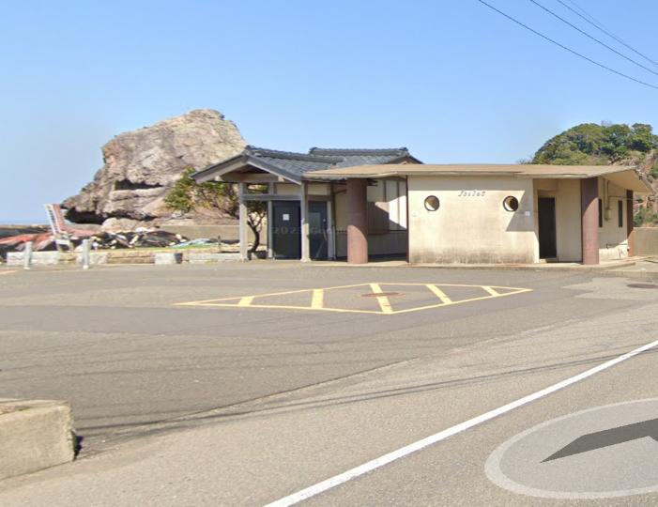
65 | 塩津 S |  | R303 | 1.8 | 149.5 | 直進 | 敦賀に向けて峠越え、交通量が多い注意
66 | 疋田 S | ○ | R8 | 13.1 | 162.6 | 右↗ | ↗R8 福井 越前市
67 | Y字路 |  | R8 | 2.0 | 164.6 | ↖左 | 右↗の小河トンネルは自転車通行禁止
68 | 大比田 S | ○ | R8 | 17.3 | 181.9 | ↖左 | ←R305 しおかぜライン
69 | T字路 S | ○ | K204 | 9.8 | 191.7 | 左折 | ←R305 越前海岸
70 | PC4 フォトチェック 壁石浜公衆トイレ |  | R305 | 11.2 | 202.9 | 左側 折り返し | フォトチェック 通過時刻を自分で記入 参考タイム 翌６：３２ | 92.10 | ⇒
71 | ト字路 S | ○ | R305 | 11.3 | 214.2 | 右折 | →しおかぜライン
72 | 大比田 S |  | K204 | 9.7 | 223.9 | 右折
73 | Y字路 | ○ | R8 | 9.2 | 233.1 | ↖左 | ↖ R8 敦賀市街 敦賀新港
74 | 新港口 S | ○ |  | 0.4 | 233.5 | 左折 | ← 敦賀市街
75 | 小河 S （Y字路） |  | R8 | 7.6 | 241.1 | ↖左
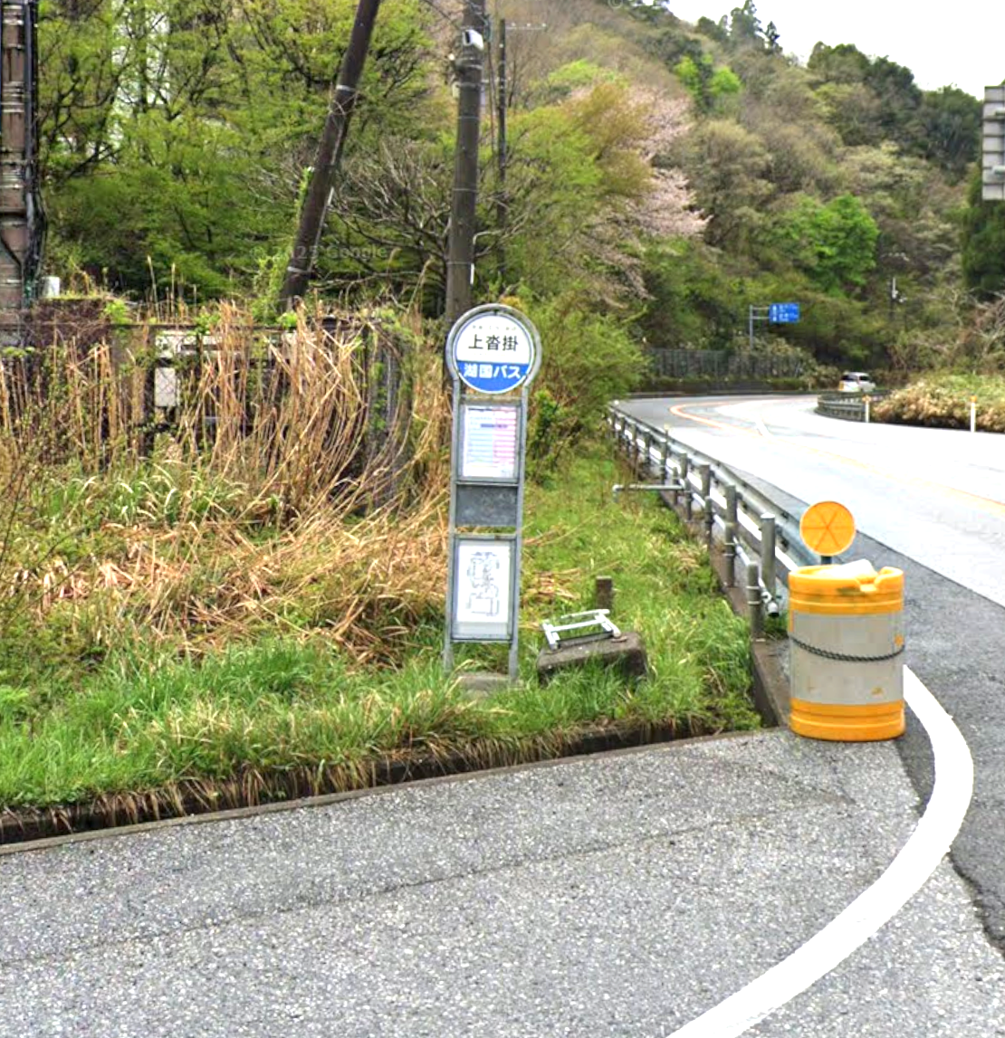
76 | 小河第２ S （Y字路） | ○ | R8 | 0.1 | 241.2 | 右↗ | ↱ R8 大津
77 | 疋田 S |  | R8 | 2.2 | 243.4 | ↖左 | R8↑ ↑R161 左車線でR8へ
78 | PC5 フォトチェック 上沓掛(かみくつかけ)バス停 |  | R8 | 7.6 | 251.0 | 左側 左折 | フォトチェック 通過時刻を自分で記入 参考タイム 翌９：４４ | 48.10 | ⇒
79 | 永原 S |  | K286 | 6.9 | 257.9 | 右折
80 | 野口 S |  | R161 | 3.6 | 261.5 | 左折
81 | 小荒路 S | ○ | R303 | 1.5 | 263.0 | 右折 | →K287 マキノ高原
82 | PC6 フォトチェック メタセコイヤ並木道の景色 |  | K287 | 5.7 | 268.7 | 正面 直進 | フォトチェック 通過時刻を自分で記入 参考タイム 翌１０：５６ | 17.70
83 | 十字路 S |  | K287 | 5.2 | 273.9 | 右折
84 | PC7 フォトチェック 舟木大橋からの景色 |  | K54,K333 K304 (風車街道) | 17.0 | 290.9 | 正面 直進 | フォトチェック 通過時刻を自分で記入 参考タイム 翌１２：２４ | 22.20
85 | 萩の浜口 S | ○ | K304 | 6.1 | 297.0 | 左折 | ←R161 大津
86 | 逆Y字路 |  | K558 | 0.4 | 297.4 | 直進↗ | R161へ合流
87 | Y字路 |  | R161 | 7.7 | 305.1 | ↖左
88 | 逆Y字路 |  | 市道 | 0.3 | 305.4 | 直進↗ | K558へ合流
89 | におの浜二丁目 S |  | K558 K18 | 32.0 | 337.4 | 右折 |  |  |  | ※Google Street Viewにはまだありません
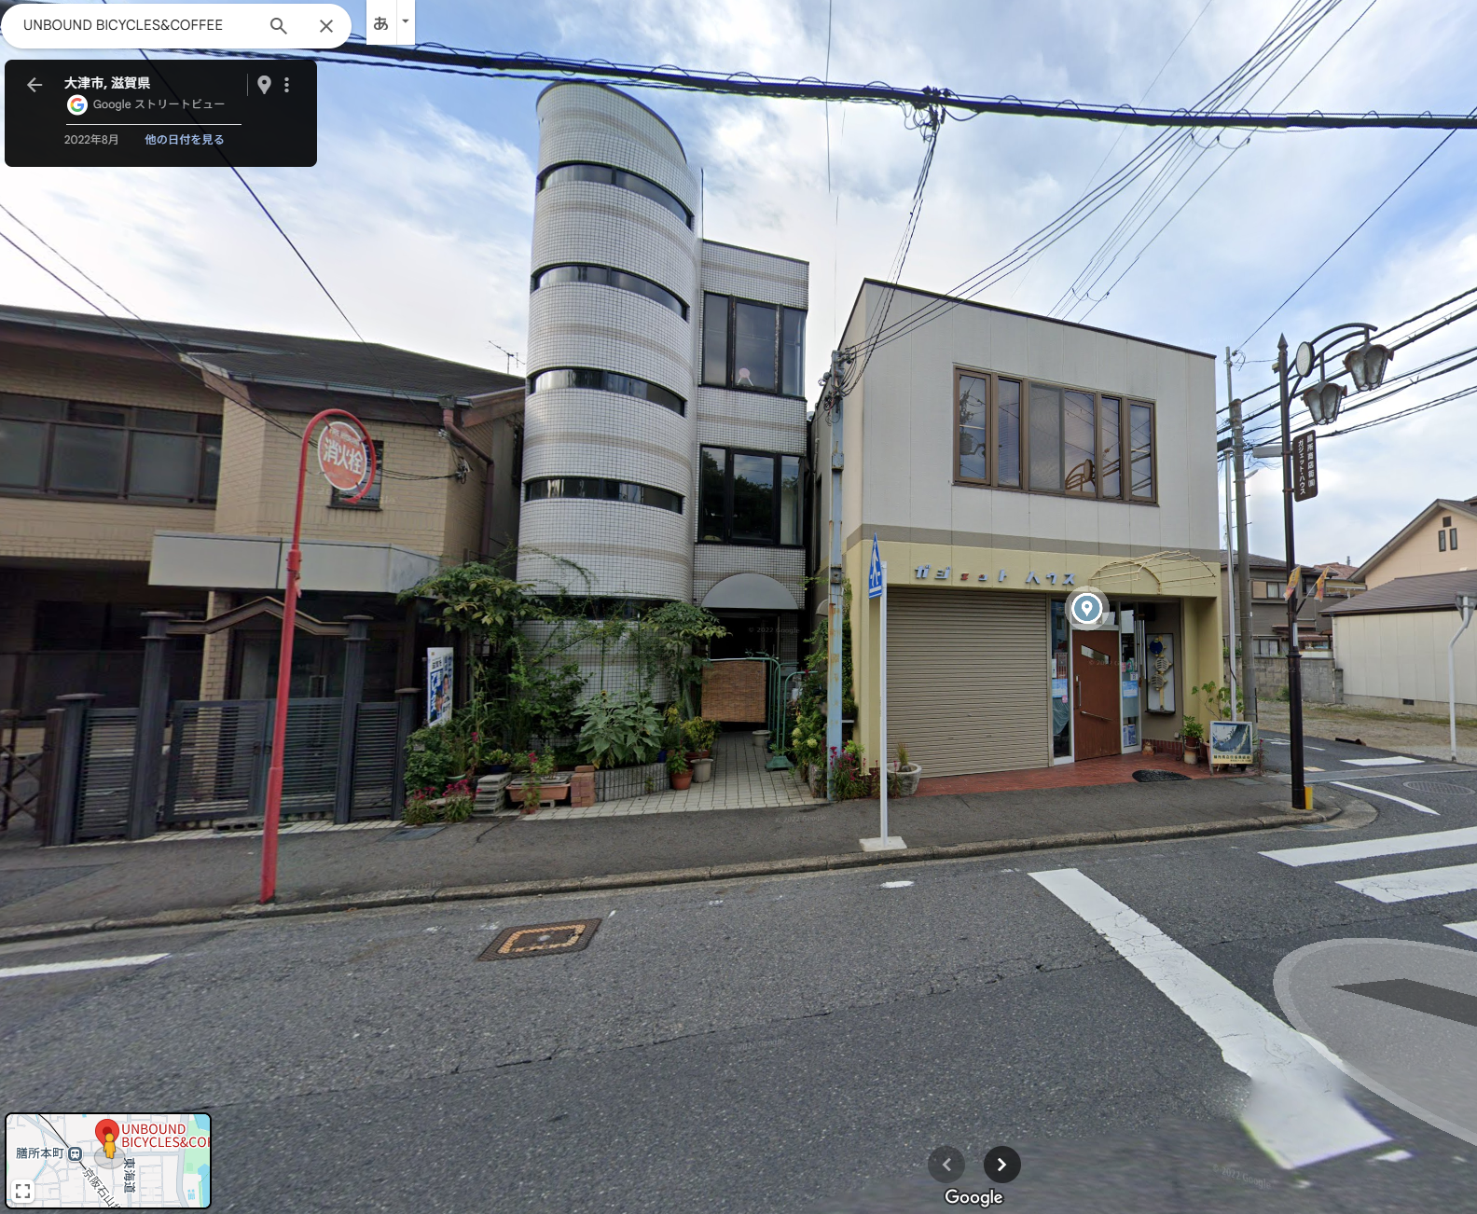
90 | 変形十字路 |  | ときめき坂 | 0.05 | 337.45 | 左折 | 前方ファミマ
91 | ト字路 |  | 東海道 | 0.70 | 338.15 | 右折
92 | 十字路 |  | 東海道 | 0.05 | 338.2 | 左折
93 | T字路 |  | 市道 | 0.1 | 338.3 | 右折
94 | T字路 |  | 市道 | 0.3 | 338.6 | 左折
95 | ト字路 |  | 市道 | 0.3 | 338.9 | 右折
96 | PC8 有人チェックorフォトチェック UNBOUND |  | 市道 | 0.3 | 339.2 | 右側 左折 | フォトチェック 通過時刻を自分で記入 参考タイム 翌１５：３６ | 48.30 | ⇒
97 | 本丸町 S |  | 市道 | 0.4 | 339.6 | 右折
98 | Y字路 |  | K102 R422 K3 | 7.9 | 347.5 | 右↗ | 前方の橋は渡らない
99 | 鹿跳橋西詰 S |  | K3 K29 | 2.3 | 349.8 | 直進
100 | 宵待橋 | ○ | K3 | 11.9 | 361.7 | 右折 | →K3 宇治･天ケ瀬ダム
101 | ト字路 |  | 市道 | 2.3 | 364.0 | 右折
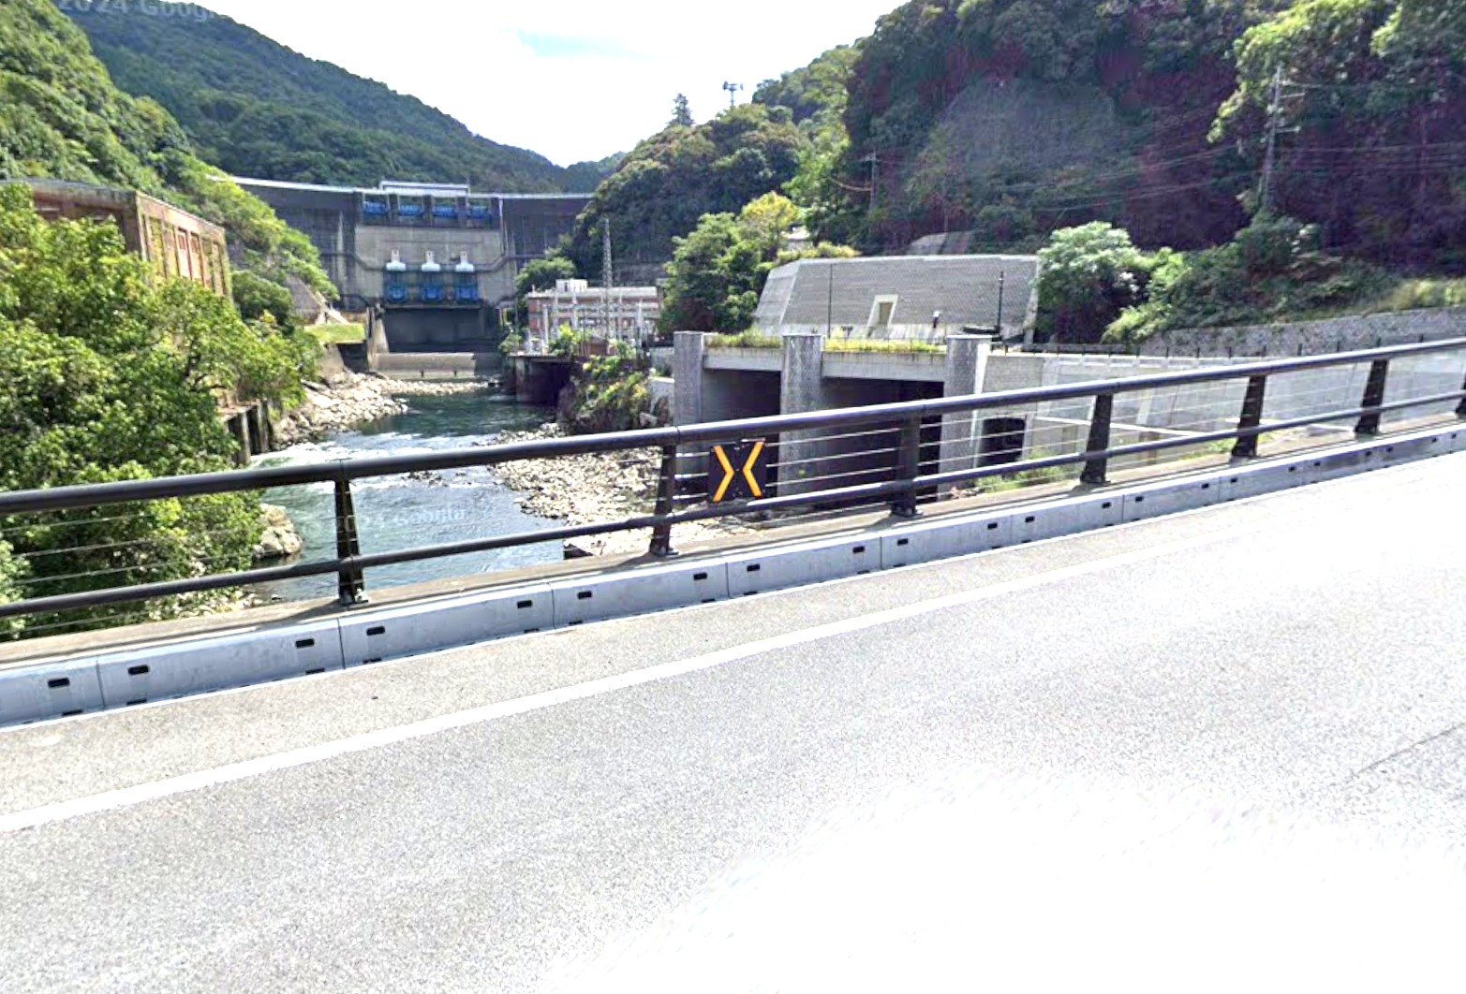
102 | PC9 フォトチェック 白虹橋(はっこうばし)からの景色 |  | 市道 | 0.5 | 364.5 | 左側 直進 | フォトチェック 通過時刻を自分で記入 参考タイム 翌１７：１６ | 25.30 | ⇒ |  | ここ
103 | ┤字路 |  | 市道 | 0.1 | 364.6 | 左折 | 第一志津川橋を渡る
104 | 宇治橋東詰 S |  | F247 | 2.1 | 366.7 | 左折
105 | 十字路 S |  | K7,K15 | 0.4 | 367.1 | ↷ | 歩行者信号まで直進し折り返し
106 | ┤字路 |  | K15 | 0.1 | 367.2 | 左折 | T字路まで戻って左折
108 | 観月橋南詰 S |  | F241 | 5.9 | 373.1 | 直進
109 | 十字路 S |  | 奈良街道 | 0.5 | 373.6 | 右折
110 | 中島口 S |  | 市道 | 5.2 | 378.8 | 右折
111 | 北側顔 S |  | R478 | 0.5 | 379.3 | 右折
112 | ┤字路 S |  | F81 | 0.1 | 379.4 | 左折
113 | T字路 S |  | F81 | 1.8 | 381.2 | 左折 | さくらであい館を左へ、御幸橋渡る
114 | 十字路 S |  | F13 | 0.4 | 381.6 | 右折 | 右折後、歩道から淀川河川敷へ下る
115 | 十字路（豊里大橋手前） |  | 北河内 サイクル ライン | 23.9 | 405.5 | ↶ | 淀川河川敷を通るルートです。 (信号、車の通行は無いですが多数の自転車ゲートが有ります、自転車ゲートはフレームやディレーラーを傷付けることが有ります、歩行者優先で注意して通行ください、基本は押し歩きでゆっくりと。)
116 | Uターン |  | 市道 | 0.1 | 405.6 | ↷ | 土手に上ってからUターン下に下る
117 | 逆Y字路 |  | 市道 | 0.1 | 405.7 | 直進 | ゲートの右を通過し下道に合流
118 | 左カーブ |  | 市道 | 0.1 | 405.8 | 道なり左
119 | 太子橋 S |  | 市道 | 0.4 | 406.2 | 直進 | R1を横断
120 | 十字路 S |  | 市道 | 0.3 | 406.5 | 左折
121 | ゴール受付 守口市 西部コミュニティーセンター 2階 和室1 |  | 市道 | 0.1 | 406.6 | 左側 | OPEN 翌9:00 CLOSE 翌20:00 9:00から有人ゴール受け付け 9:00より早い到着はセブンイレブン守口京阪本通店 でレシート取得 | 42.10

